TIỀN ĐIỆN
CÔNG TY TNHH MTV VẬN TẢI VÀ DU LỊCH MINH HẢI | HÓA ĐƠN TIỀN ĐIỆN T2

 | NGÀY LÀM ĐƠN: | 3 tháng 3 2026
 | TỪ NGÀY | 14 tháng 2 2026 | ĐẾN NGÀY: 28 tháng 02 2026
 | TỔNG SỐ NGÀY LÀM | 15 NGÀY
 | TIỀN ĐIỆN 1 THÁNG | 500,000 vnđ

Đến: LÊ QUỐC NÚI
Phone: 0921271449

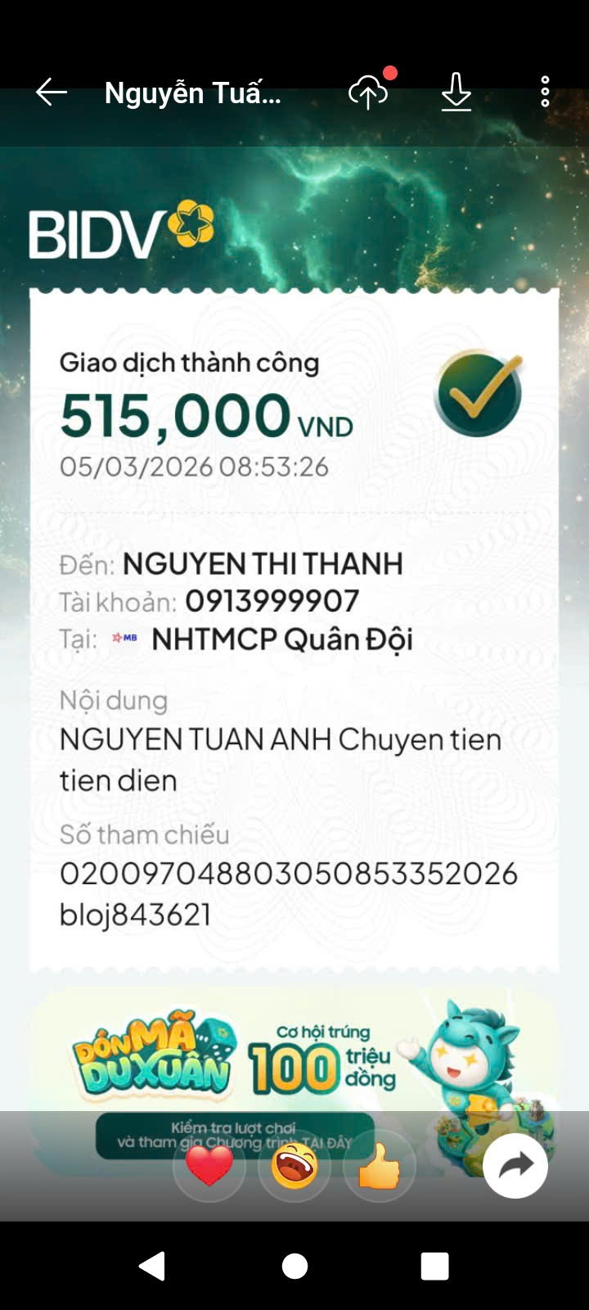
NỘI DUNG | SỐ LƯỢNG | TỔNG SỐ | GHI CHÚ
TIỀN ĐIỆN THÁNG 2 (15 NGÀY) | 0.53 THÁNG | 265,000 | TIỀN ĐIỆN THÁNG 2
 |  |  | THANH TOÁN CÙNG DOANH THU

 | TỔNG CHI PHÍ TRỪ
 | SỐ TIỀN CẦN ĐÓNG | 265,000 | ĐÃ THANH TOÁN 5/3/2026
CÔNG TY TNHH MTV VẬN TẢI VÀ DU LỊCH MINH HẢI

